Intro
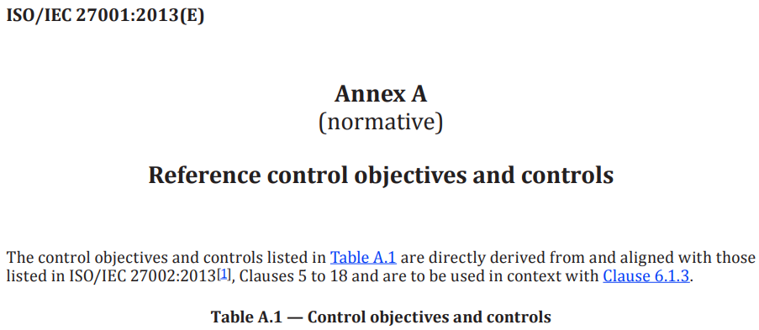
DANH SÁCH NHÓM
STT | MSSV | HỌ TÊN
1 | 22520156 | Trần Văn Chiến
2 | 22520541 | Hồ Diệp Huy
3 | 22521050 | Nguyễn Đặng Quỳnh Như
4 | 22521143 | Trần Thế Hữu Phúc
5 | 22521164 | Mai Nguyễn Nam Phương
6 | 22521181 | Lê Minh Quân
7 | 22521385 | Lại Quan Thiên

 |  |  |  | BÀI TẬP Chương 2 - Thực tập làm kiểm toán viên ATTT
SỬ DỤNG PHỤ LỤC A - ISO 27001 VÀ ISO 27002, SINH VIÊN HÃY THỰC HÀNH KIỂM TOÁN ATTT TẠI MỘT DOANH NGHIỆP:
DUYỆT QUA TỪNG NHÓM YÊU CẦU TRONG PHỤ LỤC A - ISO 27001 (A.1, A.2, A.3,…….., A.18) KẾT HỢP ISO 27002 ('Implementation Guidance'),
Tại doanh nghiệp, SINH VIÊN HÃY khảo sát hệ thống CNTT của doanh nghiệp; và
SINH VIÊN HÃY PHÁT HIỆN và GHI RA ĐIỂM YẾU, MỐI ĐE DỌA, RỦI RO (KHẢ NĂNG XẢY RA, HỆ QUẢ) cho Điều khoản yêu cầu trong 14 Nhóm mà doanh nghiệp không đáp ứng (hoặc không phù hợp) với tiêu chuẩn ATTT ISO 27001

 | (*)YÊU CẦU với Sinh viên khi LÀM BÀI TẬP:
 | 1) Sinh viên soạn phần bài làm vào các sheet có tên A.5, A.6, A.7,…, A.18) của workbook này (tập tin workbook này có tất cả 15 sheets);
 | 2) Sinh viên đọc kỹ và hiểu rõ nội dung Yêu cầu và Hướng dẫn làm Bài tập tại sheet Intro này; nếu có thắc mắc thì hỏi Giảng viên (nvthien);
 | 3) Tại tất cả 14 Nhóm trong Bảng A.1 của Phụ lục A - ISO 27001 (A.5, A.6, A.7,…, A.18) sinh viên phải ghi ra ít nhất 1 phát hiện (bao gồm nội dung Điều khoản gì?, điểm yếu là gì? , mối đe dọa..., rủi ro..., khả năng xảy ra... và hệ quả... là gì) cho từng Nhóm trong Phụ lục A; hay nói cách khác, mỗi sheet phải ghi ra được ÍT NHẤT một phát hiện không phù hợp yêu cầu ATTT
 | 4) Phát hiện cần có tính ĐƠN NGUYÊN, nghĩa là 1 điểm yếu đi kèm với 1 mối đe dọa và 1 rủi ro tiềm ẩn (tức là ánh xạ 1-1) ; không lồng ghép 1 điểm yếu với nhiều mối đe dọa và nhiều rủi ro;
 | 5) Sinh viên không dùng lệnh WRAP TEXT tại các Cell của Workbook này; không dùng FORMAT CELLs tại các Cell để format lại văn bản này nếu xét thấy không cần thiết.
 | 6) Sinh viên làm bài tập này trong 2 tuần kể từ ngày nhận đề (14 ngày không tính ngày nhận đề) - Thời hạn nộp bài có thông báo trong Email của Thầy

 | (*)HƯỚNG DẪN Sinh viên LÀM BÀI TẬP:
 | 1) Sinh viên đọc và tìm hiểu MẪU BÀI LÀM là ví dụ minh họa có nêu ra trong từng SHEET (A.5, A.6, A.7,…., A.18) của workbook này và vận dụng theo cách soạn đó khi làm bài;
 | 2) Sinh viên đọc lại Giáo trình Chương 2 (tập tin có tên QLRRATTT_Ch.02_v4.2.pdf đã lưu trong trang Courses) từ slide số 40 đến slide số 98 để hiểu cách làm cho bài tập này (đối với từng Nhóm Yêu cầu của Phụ lục A) rồi làm tương tự như vậy
 | 3) Về cách tìm ra điểm yếu, Sinh viên đọc lại Giáo trình Chương 2 (tập tin có tên QLRRATTT_Ch.02_v4.2.pdf đã lưu trong trang Courses) tại slide số 25 "Căn cứ vào Phụ lục A ….Nếu hệ thống CNTT ….tại nơi không phù hợp"; và
 | 3) Về cách tìm ra điểm yếu, sinh viên dùng kết hợp 2 tài liệu ISO 27001 (Phụ lục A) và ISO 27002 (Implementation Guidance) để đưa ra Điểm Yếu bằng cách giả thiết là doanh nghiệp không đáp ứng một yêu cầu nào đó có trong "Implementation Guidance" của ISO 27002

 | Cách Chấm điểm bài làm của sinh viên: |  |  |  | Điểm
 | 1)Bài làm Có 14 phát hiện và không có chi tiết SAI: |  |  |  | 5 điểm
 | 2)Bài làm Có 17 phát hiện và không có chi tiết SAI: |  |  |  | 6 điểm
 | 3)Bài làm Có 20 phát hiện và không có chi tiết SAI: |  |  |  | 7 điểm
 | 4)Bài làm Có 23 phát hiện và không có chi tiết SAI: |  |  |  | 8 điểm
 | 5)Bài làm Có 26 phát hiện và không có chi tiết SAI: |  |  |  | 9 điểm
 | 6)Bài làm Có 28 phát hiện và không có chi tiết SAI: |  |  |  | 9,5 điểm
 | 7)Bài làm Có hơn 28 phát hiện và không có chi tiết SAI: |  |  |  | 10 điểm
 | Đánh giá Phát hiện: |  | Ký hiệu
 | Không đạt YC/Sai |  | (?) | >>>Khi thấy dấu này xuất hiện ở dòng nào trong Bài làm của sinh viên thì nội dung ở dòng đó bị đánh giá là KHÔNG ĐẠT YÊU CẦU hay có chi tiết nêu ra SAI: Sinh viên bị mất điểm ngay tại dòng đó khi gặp dấu này
 | Đạt yêu cầu |  | (!)
 | Xuất sắc |  | (!!)

 | KẾT QUẢ: | có tất cả 54 /72 phát hiện đạt yêu cầu trong 14 sheet của Bài tập (tỷ lệ % sai là 25%)
 |  | có 4 Sheet bị trừ điểm vì khuyến nghị xuất hiện tại tất cả các phát hiện có trong Sheet đó
 | Điểm số: | 10 điểm | (Bài làm Có hơn 28 phát hiện và không có chi tiết SAI)

